B - Infraestructura
 |  |  | GESTIÓN DOCUMENTAL |  |  |  |  |  |  |  |  |  |  |  |  |  |  |  |  | POLICÍA NACIONAL
Código:1GD-FR-0020
Fecha: 09/07/2025 |  |  | DIAGNÓSTICO INTEGRAL PARA LOS ARCHIVOS DE LA POLICÍA NACIONAL
Versión: 1
CONTINUIDAD DIAGNÓSTICO INTEGRAL PARA LOS ARCHIVOS DE LA POLICÍA NACIONAL

B. INFRAESTRUCTURA
ASPECTOS A TENER EN CUENTA
Los edificios y locaciones destinados como sedes de archivos, deberán cumplir con las condiciones de edificación, almacenamiento, medio ambiental, de seguridad y de mantenimiento que garanticen la adecuada conservación de los acervos documentales (Acuerdo 049 del 05/05/2000 "Por el cual se desarrolla el artículo 61 del capítulo 7º de conservación documentos el reglamento general de archivos sobre "condiciones de edificios y locales destinados a archivos").

B1. DATOS GENERALES Y UBICACIÓN DEL DEPÓSITO DE ARCHIVO
Fecha de Construcción |  |  |  |  |  | Acto Administrativo de construcción |  |  |  | Condición Legal del Bien Inmueble |  | Ubicación Geográfica |  |  |  |  |  |  |  |  | Ubicación específica
Día |  | Mes |  | Año |  |  |  |  |  |  |  | Zona |  |  | Punto cardinal |  |  | Unidad Administrativa
10 |  | 2 |  | 2008 |  | se desconoce |  |  |  | Propio (Institución) |  | Rural |  |  | Sur |  |  | Localidad |  |  | En la sede principal de la unidad (Interna)
B.2 ESTADO DE LA EDIFICACIÓN
Estado de la Construcción |  |  |  |  |  | Niveles de la Edificación |  | Nivel de Ubicación del Archivo |  | Servicios Básicos |  |  | Inmediaciones / áreas colindantes |  |  |  | Situaciones de Riesgo Detectadas
Construida |  |  |  |  |  | Dos |  | Uno |  | Luz, Agua, Alcantarillado, Internet |  |  | Armerillos, Almacén de Intendencia |  |  |  | Problemas de inundación
B.3 CONDICIONES TÉCNICAS MÍNIMAS EXIGIDAS
Área Administrativa |  |  |  | Zona de Consulta |  |  |  | Depósitos Documentales |  |  | Laboratorio de Microfilmación |  |  |  | Laboratorio de Digitalización |  |  |  | Zona Cuarentena (Biodeterioro)
Interno | Área en m² |  |  | Interno | Área en m² |  |  | Interno | Área en m² |  |  | Área en m² |  |  |  | Área en m² |  |  | Interno | Área en m²
 | 15 m² |  |  |  | 3 m² |  |  |  | 120 m² |  |  | No Aplica |  |  |  | No Aplica |  |  |  | 10 m²
Las diferentes áreas se encuentran aisladas |  |  |  |  |  |  |  | Número de Depósitos Documentales |  |  |  |  |  |  | Total de m² asignados
ESTANTERÍA / ARCHIVADORES, SEÑALÉTICA Y SISTEMA DE ILUMINACIÓN
Estantería |  | Clase y Altura |  |  |  |  |  | Sistema de Iluminación |  | Existencia de Luz |  |  |  |  | Señalética, rutas de evacuación, plan de contingencia frente a desastres |  | El Archivo de la Unidad cuenta con sistema de señalización
 |  | Fija de un nivel con 2,20 metros de altura |  |  |  |  |  |  |  | Natural y artificial |  |  |  |  |  |  | Orientadoras, Informativas |  |  |  |  |  |  | Aire Acondicionado
 |  | Longitud |  |  |  |  |  |  |  | Sistema Utilizado |  |  |  |  |  |  | Se cuenta con plan de emergencia y contingencia |  |  |  |  |  |  | Deshumificador
 |  | Estantería de menos de 100 metros de longitud |  |  |  |  |  |  |  | Incandescente |  |  |  |  |  |  | Si |  |  |  |  |  |  | Extractor
 |  | Capacidad de soportar peso |  |  |  |  |  |  |  | Intensidad e impacto |  |  |  |  |  |  | Rutas de evacuación y salidas de emergencia |  |  |  |  |  |  | Extractor Eléctrico
 |  | Cada bandeja soporta un peso de 100 kg / mt lineal |  |  |  |  |  |  |  | Radiación visible lumínica menor o igual a 100 lux. |  |  |  |  |  |  | El Archivo cuenta con una salida pero sin señalización |  |  |  |  |  |  | Humificador
SISTEMA DE VENTILACIÓN Y CONDICIONES AMBIENTALES |  |  |  |  |  |  |  |  |  |  |  |  |  |  |  |  |  |  |  |  |  |  |  | Luxómetro
Ventilación |  | Clase de Ventilación |  |  |  |  |  | Los depósitos cuentan con sistemas de regulación ambiental |  | Condiciones Ambientales |  |  |  |  | Mantenimiento y Limpieza |  | Área Administrativa |  |  |  |  |  |  | Termohigrómetro
 |  | Natural y artificial |  |  |  |  |  |  |  | Control, regulación y verificaión de Humedad Relativa, Temperatura, iluminación, polvo |  |  |  |  |  |  | Diario |  |  |  |  |  |  | Ventiladores
 |  | Sistema de Ventilación Artificial |  |  |  |  |  |  |  | De no aplicarse ningún sistema, escoja el motivo |  |  |  |  |  |  | Área de Consulta y Depósitos |  |  |  |  |  |  | Todos los anteriores
 |  | Extractores y Aire Acondicionado |  |  |  |  |  |  |  | No se cuentan con los equipós necesarios |  |  |  |  |  |  | Diario |  |  |  |  |  |  | Aire Acondicionado - Deshumificador
 |  | Sistema de Ventilación Naturales |  |  |  |  |  |  |  | Nombre los equipos existentes en el depósito documental ( aire acondicionado, Deshumificador, Extractor, Extractor eléctrico, Humificador, Luxómetro, Termohigrómetro, Ventiladores |  |  |  |  |  |  | Laboratorios de Digitalización y Microfilmación |  |  |  |  |  |  | Aire Acondiconado - Humificador
 |  | Rejillas |  |  |  |  |  |  |  | aire acondicionado, Deshumificador, Extractor, Luxómetro, Termohigrómetro |  |  |  |  |  |  | No Aplica |  |  |  |  |  |  | Aire Acondicioando - Luxómetro
B.4 SISTEMA DE SEGURIDAD |  |  |  |  |  |  |  |  |  |  |  |  |  |  |  |  |  |  |  |  |  |  |  | Aire Acondiconado - Termohoigrómetro
Circuito Cerrado de Televisión |  |  | Fecha último mantenimiento |  | Sistema Biométrico |  |  | Fecha último mantenimiento |  | Alarma contra robos |  | Fecha último mantenimiento |  | Sistema Contra Incendios (Detención y Extinción) |  |  | Fecha último mantenimiento |  | Seguridad Policial |  |  | Cantidad personal por turno |  | Aire Acondicionado - Ventiladores
No |  |  | DD-MM-AAAA |  | No |  |  | DD-MM-AAAA |  | No |  | DD-MM-AAAA |  | Si |  |  | 2025-04-12 |  | No |  |  |  |  | Deshumificador - Extractor
B.5 ELEMENTOS Y EQUIPOS ASIGNADOS AL GRUPO DE GESTIÓN DOCUMENTAL Y DEPÓSITOS DOCUMENTALES |  |  |  |  |  |  |  |  |  |  |  |  |  |  |  |  |  |  |  |  |  |  |  | Deshumificador - Extractor eléctrico
Elementos |  |  |  |  | Cantidad | Fecha último mantenimiento o calibración |  |  | Elementos |  |  |  |  | Cantidad | Equipos |  |  |  |  | Cantidad | Fecha último mantenimiento o calibración |  |  | Deshumificador - Luxómetro
Cuenta con extintores CO2 |  |  |  |  | 1 | 12 | 4 | 2025 | Puestos de Trabajo |  |  |  |  | 2 | Termohigrómetros |  |  |  |  | 1 | 19 | 9 | 2025 | Deshumificador - Termohigrometro
Cuenta con extintores Multipropósito |  |  |  |  | 1 | 12 | 4 | 2025 | Teléfonos |  |  |  |  | 0 | Deshumidificadores / Humidificadores |  |  |  |  | 1 | 22 | 9 | 2025 | Deshumificador - ventiladores
Cuenta con extractores de aire |  |  |  |  | 1 | 15 | 10 | 2025 | Unidades de Conservación (Cajas) |  |  |  |  | 2621 | Equipos de Microfilmación |  |  |  |  | 0 | DD | MM | AAAA | Extractor - Humificador
Cuenta con sensores de movimiento: |  |  |  |  | 0 | DD | MM | AAAA | Unidades de Conservación (Carpetas) |  |  |  |  | 10470 | Equipos de digitalización (Escáneres) |  |  |  |  | 0 | DD | MM | AAAA | Extractor - Luxómetro
Otros |  |  |  |  |  | DD | MM | AAAA | Equipos de Cómputo |  |  |  |  | 2 | Impresoras- fotocopiadoras |  |  |  |  | 1 | 15 | 10 | 2025 | Extractor Termohigrómetro
Cuáles? |  |  |  |  |  |  |  |  |  |  |  |  |  |  |  |  |  |  |  |  |  |  |  | Extractor Ventiladores
EVIDENCIA FOTOGRÁFICA |  |  |  |  |  |  |  |  |  |  |  |  |  |  |  |  |  |  |  |  |  |  |  | Extractor -eléctrico Humificador
ANEXAR REGISTRO FOTOGRÁFICO QUE DEN CUENTA DE LAS CONDICIONES TÉCNICAS MÍNIMAS QUE PRESENTA LA ESTRUCTURA DEL ARCHIVO, EQUIPAMIENTO Y MOBILIARIO, ESTANTERÍA, SEÑALÉTICA Y SEGURIDAD, LAS ÁREAS COLINDANTES Y EL ESTADO DE LA INFORMACIÓN ADMINISTRADA POR LA UNIDAD |  |  |  |  |  |  |  |  |  |  |  |  |  |  |  |  |  |  |  |  |  |  |  | Extractor eléctrico- Luxómetro
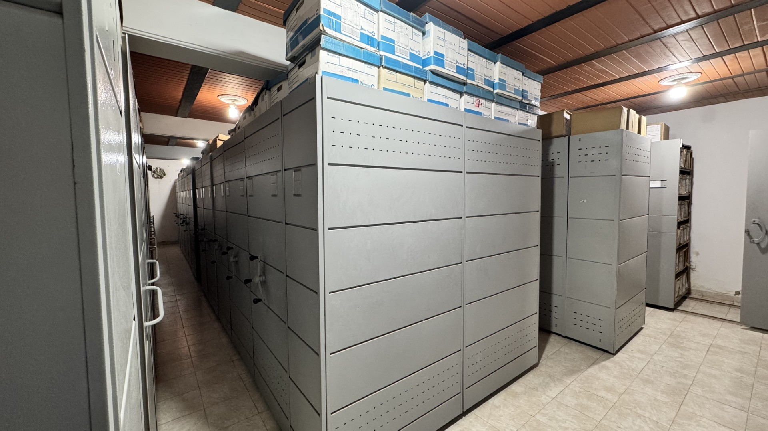 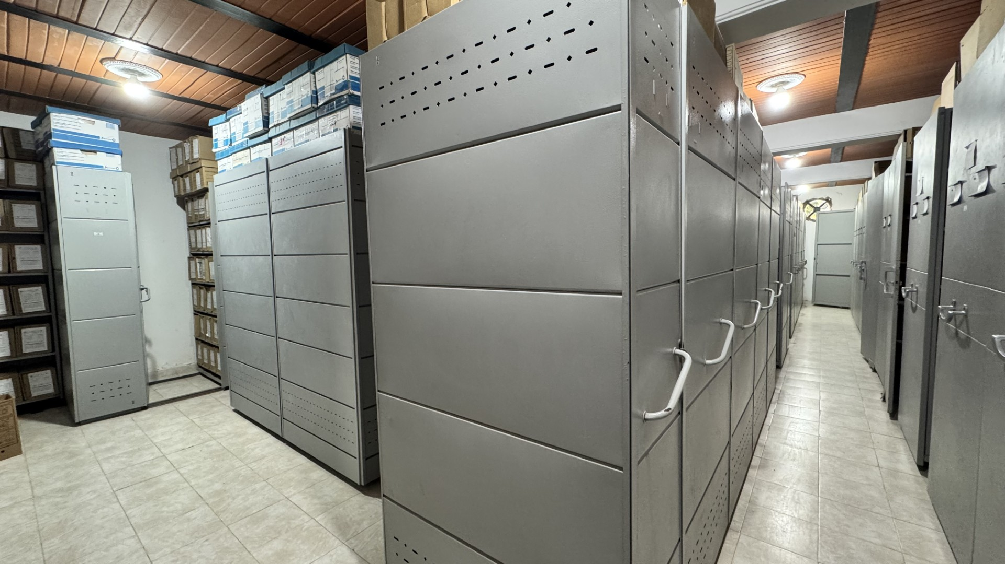 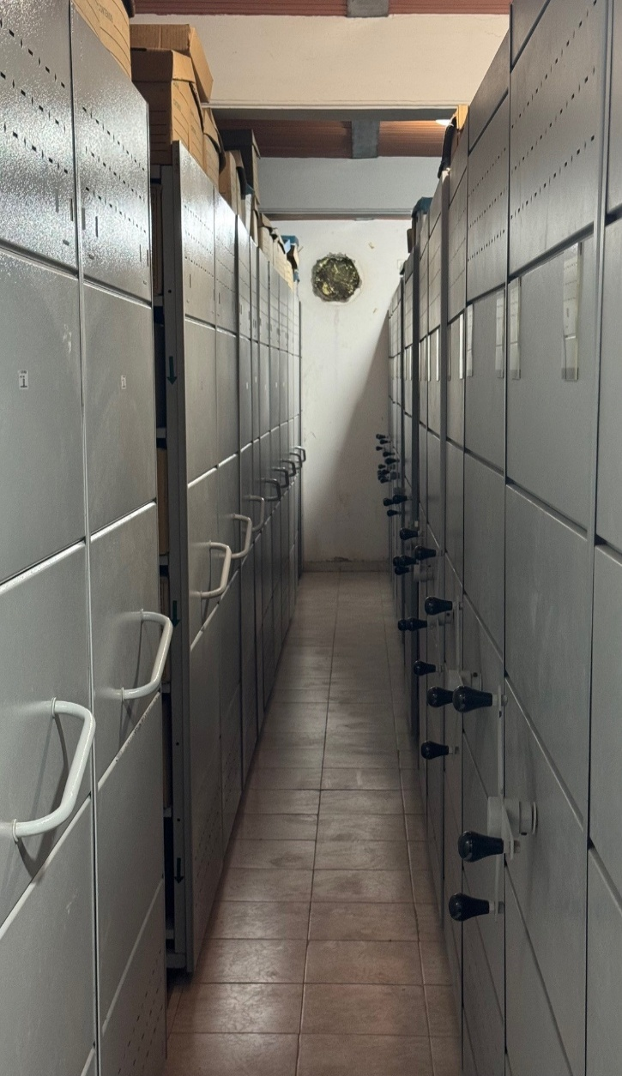 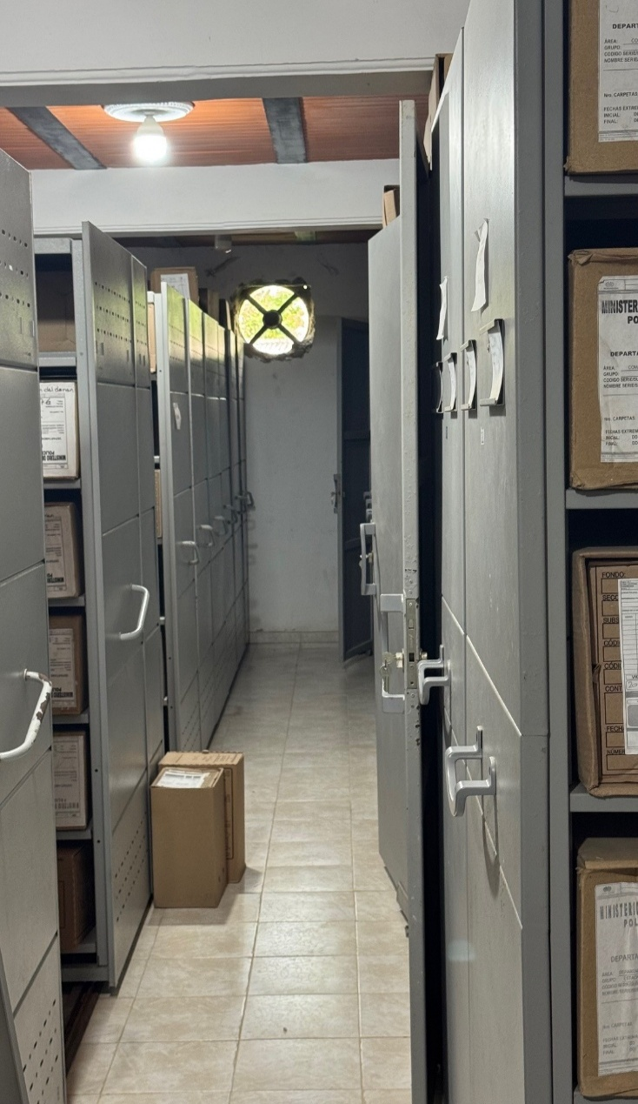 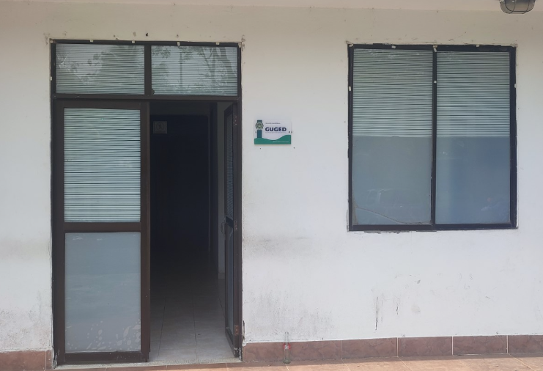 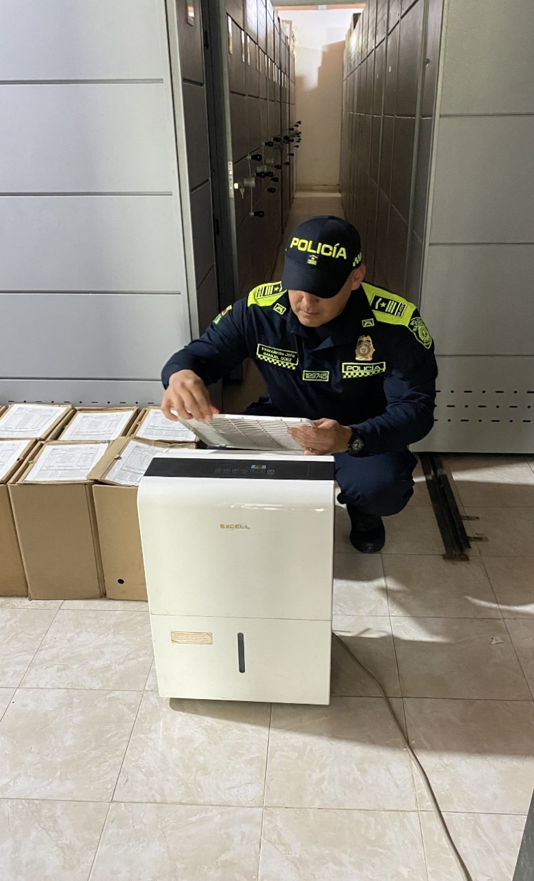 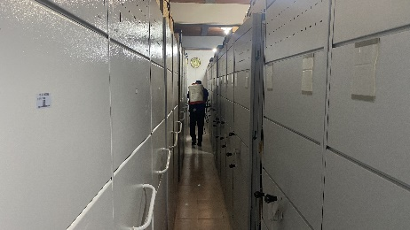 |  |  |  |  |  |  |  |  |  |  |  |  |  |  |  |  |  |  |  |  |  |  |  | Extractor eléctrico - Termohigrómetro
 |  |  |  |  |  |  |  |  |  |  |  |  |  |  |  |  |  |  |  |  |  |  |  | Extractor eléctrico - Ventiladores
 |  |  |  |  |  |  |  |  |  |  |  |  |  |  |  |  |  |  |  |  |  |  |  | Humificador - Luxómetro
 |  |  |  |  |  |  |  |  |  |  |  |  |  |  |  |  |  |  |  |  |  |  |  | Humificador - Termohigrómetro
 |  |  |  |  |  |  |  |  |  |  |  |  |  |  |  |  |  |  |  |  |  |  |  | Humificador - Ventiladores
 |  |  |  |  |  |  |  |  |  |  |  |  |  |  |  |  |  |  |  |  |  |  |  | Aire Acondicionado - Deshumificador - Humificador
 |  |  |  |  |  |  |  |  |  |  |  |  |  |  |  |  |  |  |  |  |  |  |  | Aire Acondiconado - Humificador -
 |  |  |  |  |  |  |  |  |  |  |  |  |  |  |  |  |  |  |  |  |  |  |  | Aire Acondicioando - Luxómetro
 |  |  |  |  |  |  |  |  |  |  |  |  |  |  |  |  |  |  |  |  |  |  |  | Aire Acondiconado - Termohoigrómetro
 |  |  |  |  |  |  |  |  |  |  |  |  |  |  |  |  |  |  |  |  |  |  |  | Aire Acondicionado - Ventiladores

Fecha de Elaboración |  |  |  | 4 | 3 | 2026 |  | Fecha de Elaboración |  |  | 6 | 3 | 2026 |  |  |  |  | VISTO BUENO JEFE DE LA UNIDAD
Diagnóstico Elaborado por: |  |  |  |  |  |  |  | Jefe Grupo de Gestión Documental o quien haga sus veces |  |  |  |  |  |  | Jefe o Comandante de Unidad

Firma |  |  |  |  |  |  |  | Firma |  |  |  |  |  |  | Firma

D - Sistema Integrado de C -SIC
CONTINUIDAD DIAGNÓSTICO INTEGRAL PARA LOS ARCHIVOS DE LA POLICÍA NACIONAL

D. SISTEMA INTEGRADO DE CONSERVACIÓN-SIC
1. PLAN DE CONSERVACIÓN DOCUMENTAL
1. Programas |  |  |  | Clase de Archivo |  | Actividad |  | Evidencia |  | periodicidad | Observaciones
1. Capacitación y sensibilización del personal |  |  |  | Archivo de Gestión |  | Sensibilización sobre: • Proceso de Gestión documental. • Factores de deterioro y conservación documental. • Gestión del riesgo y salud ocupacional. • Prevención de desastres y manejo de emergencias en archivos. • Manejo de equipos o herramientas necesarias para la conservación de archivos. |  | • Correo Electrónico No 01 COMAN GUGED - 14/01/2026 - Formatos Y Documentos De Apoyo Para Los Archivos • Correo Electrónico No 02 COMAN GUGED - 19/02/2026 - Comunicaciones Oficiales • Correo Electrónico No 03 COMAN GUGED - 19/02/2026 - TRD - Aclaración Uso De Los Códigos De Las Series Documentales • Correo Electrónico No 04 COMAN GUGED - 19/02/2026 - cronograma transferencias electrónicas GEPOL vigencia 2022 |  | Trimestral
2. Inspección y mantenimiento de sistemas de almacenamiento e instalaciones físicas |  |  |  | Archivo Central |  | Inspección y Mantenimiento: • Evaluar periódicamente el estado de conservación de los materiales constructivos de las instalaciones o edificio, estantería y mobiliario. • Identificar factores de alteración, redes de energía, conducción de agua, materiales inflamables, focos de suciedad o materiales que acumulen polvo o mugre. • Identificar, reportar y gestionar el mantenimiento, reparación o renovación de las instalaciones o mobiliario |  | De manera periódica se lleva a cabo la verificación de las instalaciones del Archivo Central, con el propósito de identificar posibles factores de alteración en la infraestructura y en el mobiliario |  | Mensual
3. Saneamiento ambiental: desinfección, desratización y desinsectación |  |  |  | Archivo Central |  | Limpieza, Desinfección, Control de Plagas: • Identificar las fuentes de polvo y/o suciedad y realizar las actividades necesarias para corregir esa situación. • Adoptar medidas de seguridad industrial para los funcionarios. • Identificar los focos de contaminación biológica y entradas de agentes bióticos y corregir esa situación. • Evaluar el estado de conservación de la documentación. grados de deterioro y actividad del agente contaminante según los parámetros indicados en el programa. • Aislar el material contaminado según los parámetros indicados en el programa. • Realizar el tratamiento y/o mantenimiento individual sobre la documentación, mobiliario, elementos de trabajo, entre otros; así como los procedimientos de desratización desinsectación y demás actividades de limpieza y control, con productos y procedimientos técnicos según los parámetros indicados en el programa. • Instalar elementos de protección contra plagas en los espacios como por ejemplo: rejillas, mallas, anjeos, Etc., en caso de evidenciar la necesidad. |  | Semestralmente se realiza una jornada de desratización, desinfección y control de plagas |  | Semestral
4. Monitoreo y control de condiciones ambientales |  |  |  | Archivo Central |  | Control de Condiciones Ambientales: • Evaluar y controlar el entorno climático y microclimático: luz, temperatura, humedad relativa, ventilación y contaminantes atmosféricos para proteger la documentación y adoptar medidas correctivas según los parámetros indicados en el programa. • Realizar los registros de mediciones de control ambiental según los parámetros indicados en el programa. • Utilizar filtros de control UV, persianas, ventiladores, sistemas naturales o artificiales de climatización, filtros de polvo, utilización de los instrumentos necesarios para el desarrollo del control ambiental |  | Se realiza el monitoreo de las condiciones ambientales, dejando los soportes en el formato establecido 1GD-FR-0015, de igual forma de manera mensual se realiza la tabulación de los datos recopilados durante cada mes; con el fin, de llevar un control y análisis de la fluctuación, constatando que actualmente se cumple con los factores indicados en el programa para la adecuada conservación del patrimonio documental de la unidad. |  | Diario
5. Almacenamiento y re-almacenamiento |  |  |  | Archivo Central |  | Actividades sobre el material para la producción documental y almacenamiento • Adquirir unidades que respondan a las necesidades particulares. • Realizar las actividades correctivas de reemplazo de las unidades de conservación que presenten un desgaste o deterioro considerable que pongan en riesgo la conservación de la documentación según los parámetros indicados en el programa. • Establecer parámetros para la compra de unidades de conservación y demás elementos teniendo en cuenta material y soporte documental (dimensiones, resistencia de los materiales, diseño de las unidades, recubrimiento interno, acabados, entre otros.), compra, adecuación y mantenimiento de unidades de almacenamiento y conservación que cumplan con los estándares de calidad establecidos por el Archivo General de la Nación |  | Se cuenta con 01 bodega de 120 M2 para la ubicación definitiva y acondicionamiento de la documentación, actualmente se cuentan con 2.569 cajas, 9.934 carpetas y 5.949 libros. |  | Diario
6. Prevención de emergencias y atención de desastres. |  |  |  | Archivo Central |  | Sensibilización, prevención de emergencias y atención de desastres en archivos. • Elaborar el plan de atención de emergencias y atención de desastres para archivos y reacción en caso de siniestros. • Sensibilizar al personal de la unidad respecto a los diferentes procedimientos a realizarse respecto a la conservación del patrimonio documental en el evento de una emergencia natural o antropogénica según los parámetros indicados en el programa. • Aplicar los procedimientos más adecuados sobre la documentación, en el evento de presentarse emergencias o desastres naturales o antropogénicos, según los parámetros indicados en el programa. |  | GS-2025-090114-DEURA Cumplimiento SIC - AC-2025-033680-DEURA de fecha 21/11/2025 |  | Trimestral
2. PLAN DE PRESERVACIÓN DIGITAL
2. Plan |  |  |  | Clase de Archivo |  | Actividad |  | Evidencia |  | periodicidad | Observaciones
1. Preservación digital a largo plazo |  |  |  | Archivo Central |  | Contempla los requisitos necesarios para asegurar la preservación, almacenamiento, migración, seguridad de la información, interoperabilidad y arquitectura tecnológica. |  | La Oficina de Gestión Documental del Departamento tiene acceso a la dirección del repositorio digital, la ruta de servidor \\Srvfilesponal3\deur4\GUGED, con el fin de realizar las copias de respaldo (backups) de la información generada y gestionada por la Oficina del Archivo Central del Departamento. Esta medida tiene como propósito garantizar una organización adecuada de la información, siguiendo criterios de clasificación, acceso controlado y respaldo seguro, conforme a las políticas de seguridad de la información y uso responsable de los recursos tecnológicos. Igualmente se realiza la actividad de organización de las carpetas digitales, tal como se indicó en el correo electrónico N.º 0795 SUGEN ARGEN |  | Semanal
EVIDENCIA FOTOGRÁFICA
SE ANEXA REGISTRO FOTOGRÁFICO QUE DEN CUENTA DE LAS CONDICIONES DE ORGANIZACIÓN, ADMINISTRACIÓN, CUSTODIA Y CONSERVACIÓN DE LOS ACERVOS DOCUMENTALES
Plan de conservación de documental
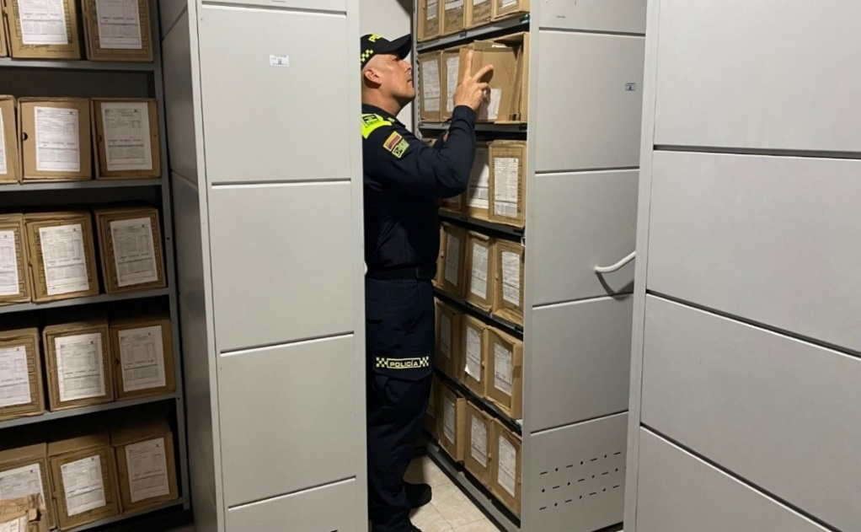 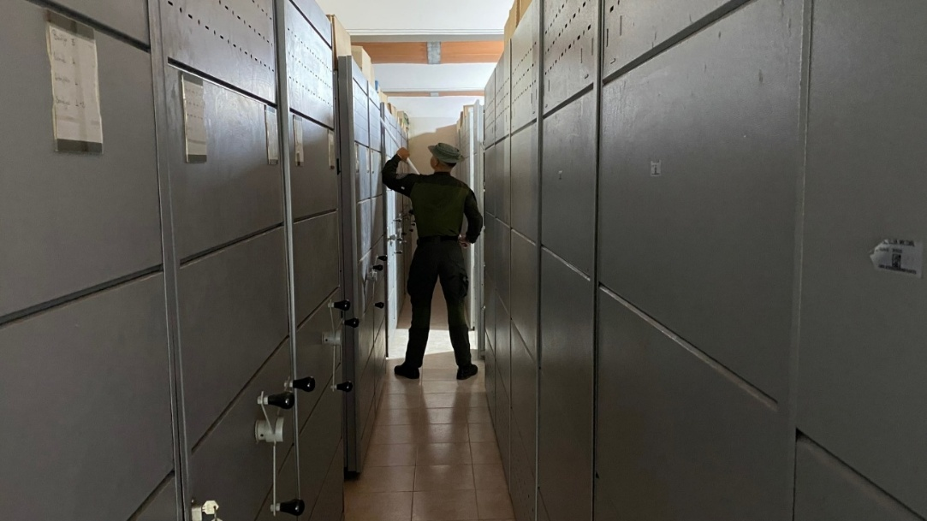

Fecha de Elaboración | 6 | 3 | 2026 |  | Fecha de Elaboración |  | 6 | 3 | 2026 | VISTO BUENO JEFE DE LA UNIDAD
Diagnóstico Elaborado por: |  |  |  |  | Jefe Grupo de Gestión Documental o quien haga sus veces |  |  |  |  | Jefe o Comandante de Unidad

Firma |  |  |  |  | Firma |  |  |  |  | Firma

